고지혈
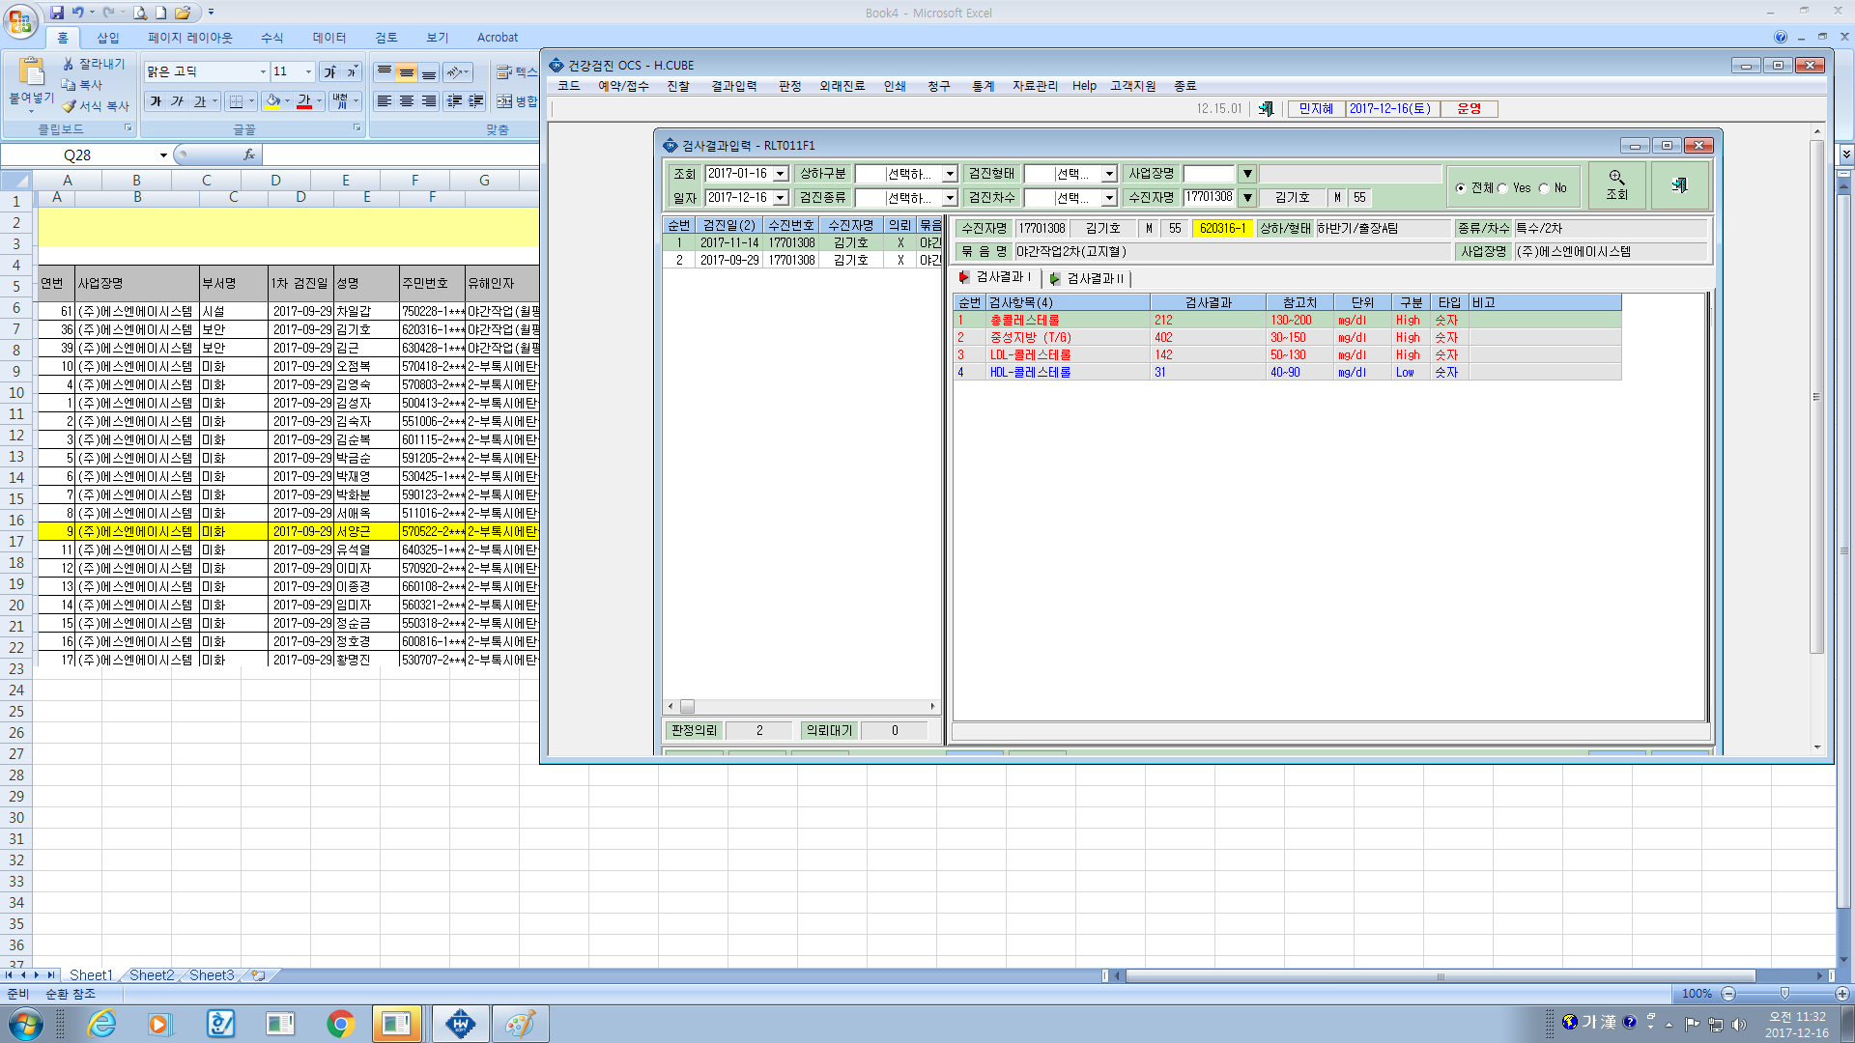
고지혈재검(LIPID3종) (이상지질혈증의심)
진찰료 | 10,620
총콜레스테롤 | 1,810
HDL-콜레스테롤 | 6,650
트리클리세라이드 (중성지방) | 3,900
LDL-콜레스테롤(실측치) | 7,440
합계 | 30,420

고지혈 수가는 30,420 이여야 합니다.

Sheet2
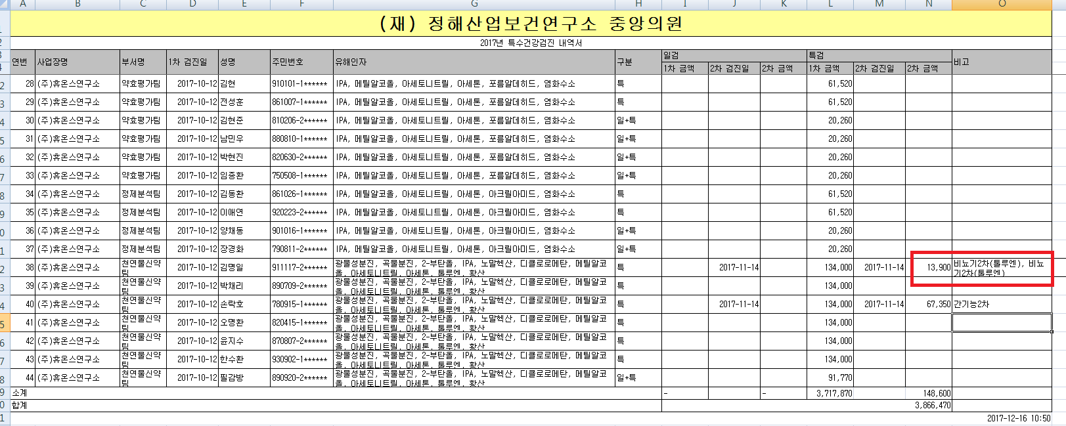

신장기능재검비 (신장질환의심)
진찰비 | 10,620
요소질소 | 1,760
크레아티닌 | 1,520
P/C ratio(단백료정량) | 1,500
합계 | 15,400

신장질환비용은 15,400

